※入力方法※
【提出データ】 |  | ①「R5加盟内訳書」
 |  | 原本の郵送は不要です（押印も不要）エクセルファイルのままデータで提出をお願い致します。
 |  | ②専門部規約・総会資料
 |  | データにて送信をお願い致します。
●加盟内訳書提出・振込について●
各学校からの加盟申請書は専門部で1年間保管お願いいたします。(後期追加申請も同ファイルに入力して提出となります）
【加盟内訳書及び申請書の提出】
 |  |  | 提出期限：前期5月末日 後期10月末日
データをメールで送信してください。(印鑑不要となりました）
※都立高校加盟費は都教委に全専門部一括で補助金申請手続きをして、各専門部に配布となります。
新一年生の部員数の登録が難しい場合は後期登録にて申請をしてください。 |  |  |  |  |  |  |  | .
5月末日までに提出が難しい場合はその旨事務局にご連絡の上、後期にまとめて申請をしてください。
なお、後期の提出期限は１０月末日を予定しております。

【入力方法】
 | ◆入力は加盟内訳書(都立）と◆加盟内訳書（私・国・区）のシートのみです！！
 |  |  | 入力するセルは | 前期は オレンジ | 後期は グリーン | のみです。

①専門部番号を入力すると
自動的に専門部名が入力されます。

③加盟校の部員数を入力をします。
男女それぞれ部員数を入力します。部員数の入力をすると加盟校に「1」が自動で入力されます。
※注意点
・マネージャーの人数は入力せず 選手の人数を入力してください。
・都立校については0人加盟ができません。登録もできませんのでご注意ください。
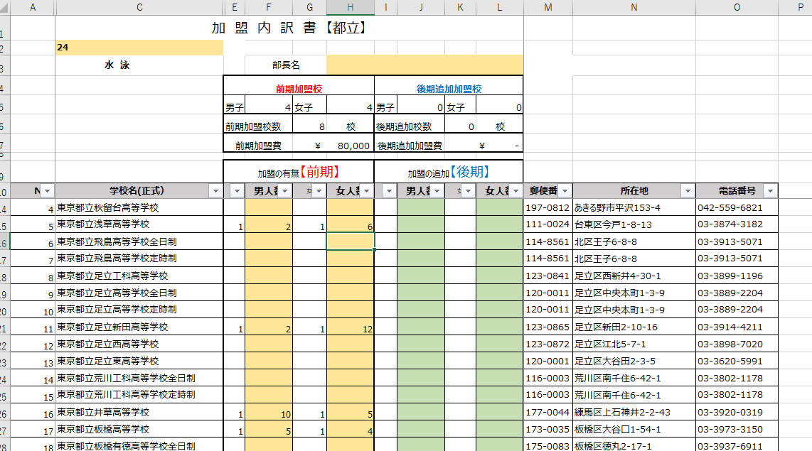
②部長名を入力します。

※加盟校数、加盟費は③を入力すると自動で入力されます。

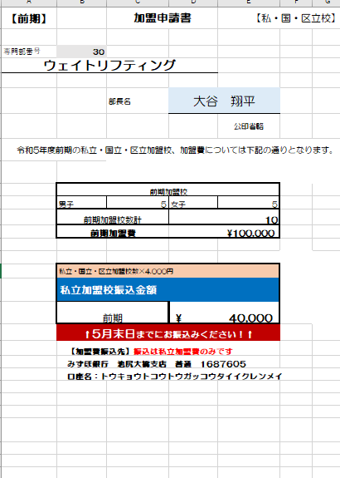
 | 私立加盟内訳書の入力完了！ |  |  |  |  |  | 都立加盟内訳書の入力完了！
 |  |  |  |  |  |  | ◆登録は以上です。

 | ◆加盟内訳書(私・国・区）シートの入力が完了すると
 | 別シートで申請書に振込金額が表示されています。
 | 振込金額を確認し期日までに振込をお願いします。
 | 振込名義人は専門部番号のみでお願いします。

